Hoja1
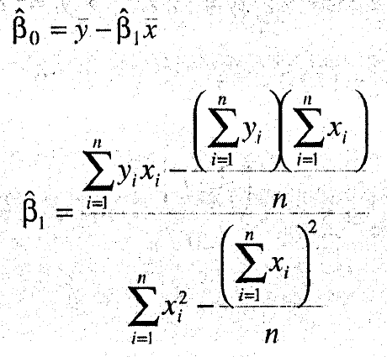
 | x | y | x*y | x^2
 | 0.99 | 90.01 | 89.1099 | 0.9801
 | 1.02 | 89.05 | 90.831 | 1.0404
 | 1.15 | 91.43 | 105.1445 | 1.3225
 | 1.29 | 93.74 | 120.9246 | 1.6641
 | 1.46 | 96.73 | 141.2258 | 2.1316
 | 1.36 | 94.45 | 128.452 | 1.8496
 | 0.87 | 87.59 | 76.2033 | 0.7569
 | 1.23 | 91.77 | 112.8771 | 1.5129
 | 1.55 | 99.42 | 154.101 | 2.4025
 | 1.4 | 93.65 | 131.11 | 1.96
 | 1.19 | 93.54 | 111.3126 | 1.4161
 | 1.15 | 92.52 | 106.398 | 1.3225
 | 0.98 | 90.56 | 88.7488 | 0.9604
 | 1.01 | 89.54 | 90.4354 | 1.0201
 | 1.11 | 89.85 | 99.7335 | 1.2321 | N= | 10.17744
 | 1.2 | 90.39 | 108.468 | 1.44 | D= | 0.68088
 | 1.26 | 93.25 | 117.495 | 1.5876
 | 1.32 | 93.41 | 123.3012 | 1.7424 | beta1= | 14.947479732
 | 1.43 | 94.98 | 135.8214 | 2.0449
 | 0.95 | 87.33 | 82.9635 | 0.9025 | beta0= | 74.28331424
SUMA= | 23.92 | 1843.21 | 2214.6566 | 29.2892
s^2= | 572.1664
$$y=74,28+14,95x+e$$
n= | 20
promedio= | 1.196 | 92.1605
 | x | y

 | x | y
 | 0.99 | 90.01
 | 1.02 | 89.05
 | 1.15 | 91.43
 | 1.29 | 93.74
 | 1.46 | 96.73
 | 1.36 | 94.45
 | 0.87 | 87.59
 | 1.23 | 91.77
 | 1.55 | 99.42
 | 1.4 | 93.65
 | 1.19 | 93.54
 | 1.15 | 92.52
 | 0.98 | 90.56
 | 1.01 | 89.54
 | 1.11 | 89.85
 | 1.2 | 90.39
 | 1.26 | 93.25
 | 1.32 | 93.41
 | 1.43 | 94.98
 | 0.95 | 87.33

